PLANTEAMIENTO ESTRATEGICO
 | PLANTEAMIENTO ESTRATEGICO ( INVENTARIO)

 | AREAS CNC | DIVISIONES A CONSIDERAR |  |  |  |  |  | UBICACIONES
1 | ADMINISTRACION | RECURSOS TECNOLOGICO ( SALON 204) | IMPRESORAS |  |  |  |  | SALON 204
2 | IMAGEN Y PRODUCCION | LUCES Y PARLANTES ( TEMPLO) | CUADROS VISUALES ( TEMPLO) | IMPLEMENTO DE CABLES Y CONEXIONES |  |  |  | TEMPLO
3 | MINISTERIO DE ADORACION | INSTRUMENTOS MUSICALES ( TEMPLO) |  |  |  |  |  | TEMPLO
4 | MANTENIMIENTO | MATERIAL DE SEGURIDAD ( PRIMER PISO) | ARANCELES ( PRIMER PISO) | PANTALLAS Y PIZARRAS | PRODUCTOS DE ASEO ( B1) | HERRAMIENTAS (B1) | PINTURAS | SEGUNDO PISO Y TERCER PISO
5 | RECURSOS PASTORAL | SECCION A 1 | MOBILIARIO |  |  |  |  | SEGUNDO Y TERCER PISO
6 | DISCOVERY LAND | MOBILIARIO | MATERIAL |  |  |  |  | SEGUNDO Y TERCER PISO

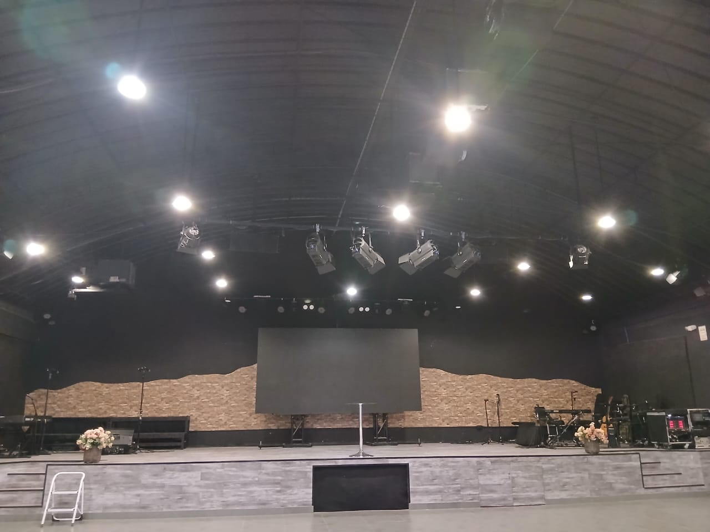
 |  |  |  | PRIMER PISO
 |  |  | SECCION A = TEMPLO
 |  |  | A 1 | PUERTA IZQUIERDA
SECCION A
 |  |  | A2 | PUERTA CENTRAL
 |  |  | A3 | PUERTA DERECHA

 |  |  | ALMACENES ( AREA MANTENIMIENTO)

A1
A2
A3
 |  |  | B1 | ALMACEN PRIMER PISO |  |  | NOTA | REVISAR MATERIAL DE ALMACEN B4 Y VERIFICAR SI ES SERVIBLE PARA LAS REDES
 |  |  | B2 | ALMACEN ESCALERAS | ALBAÑILERIA |  |  | HABLAR CON ENCARGADOS
 |  |  | B3 | ALMACEN SEGUNDO PISO
 |  |  | B4 | ALMACEN TERCER PISO | MATERIALES MD Y EJ , DS
 |  |  |  |  |  |  |  |  | ALMACEN DISCOVERY | B5
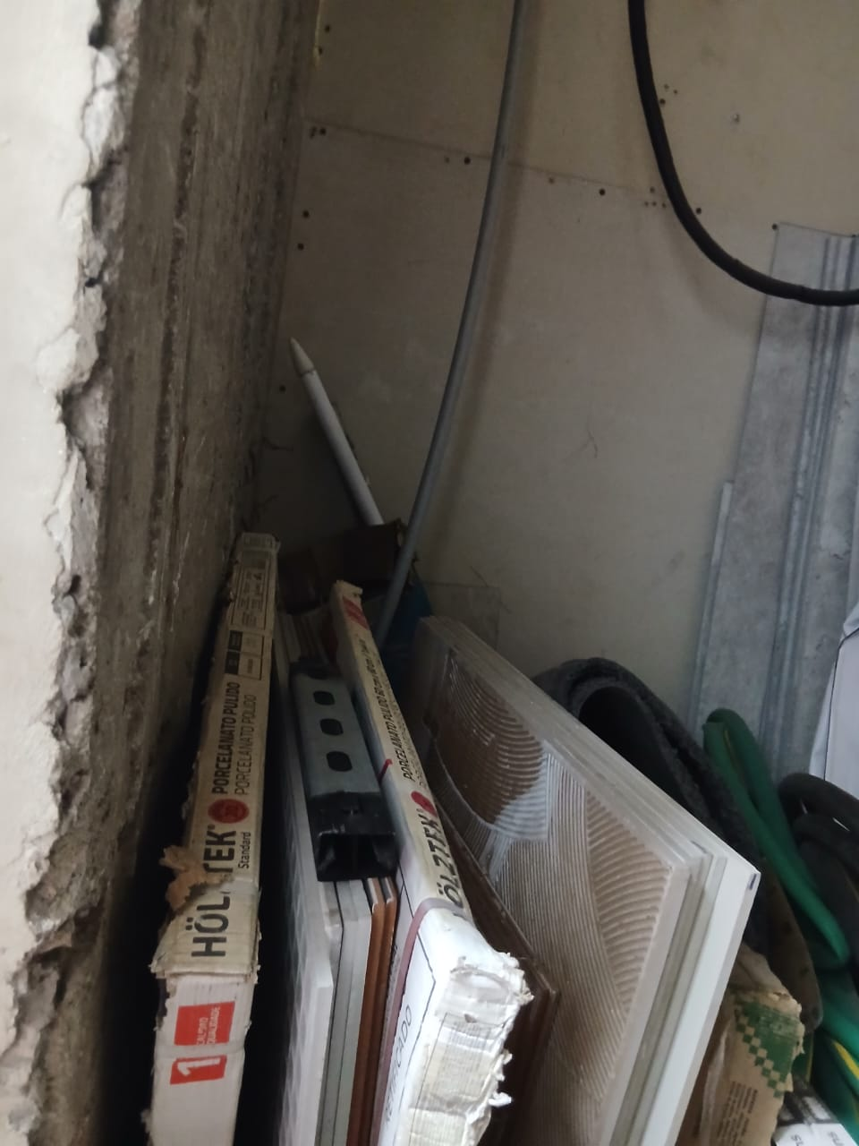
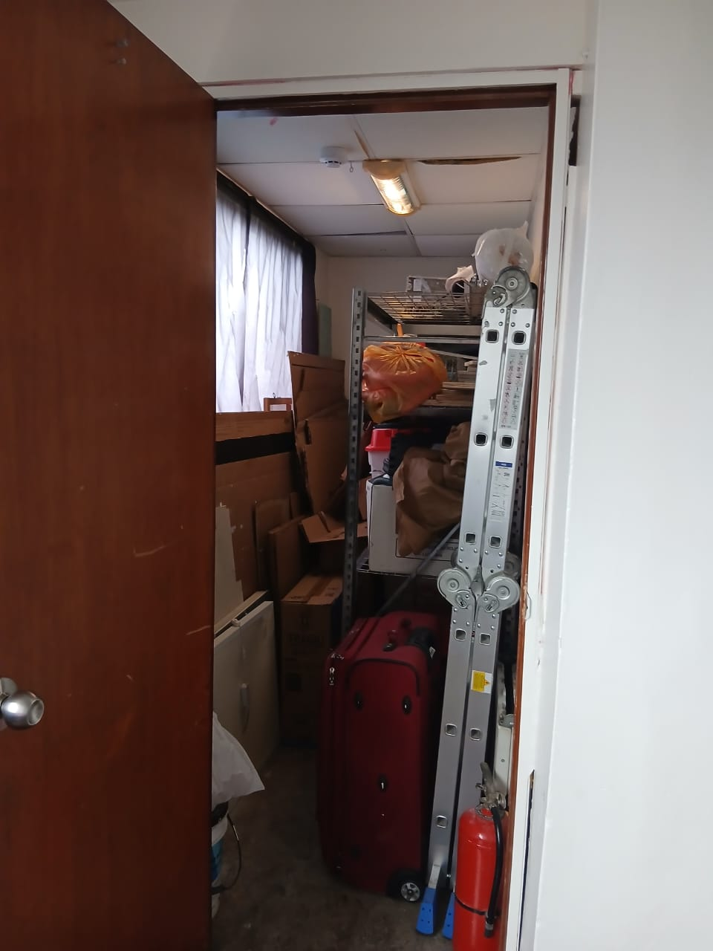
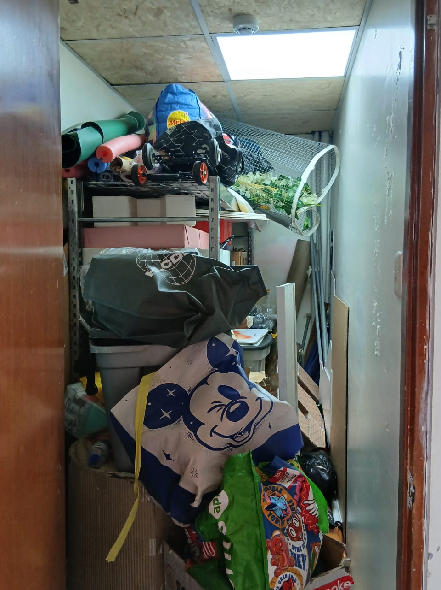
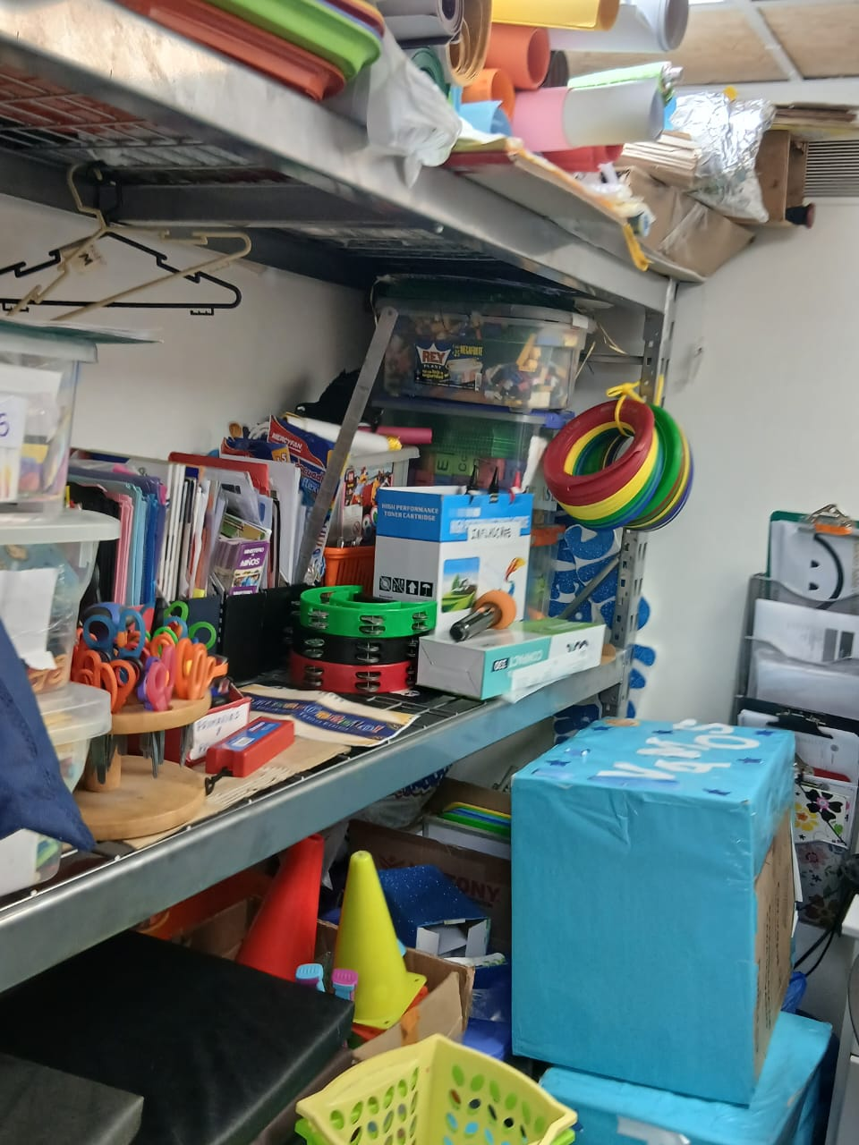
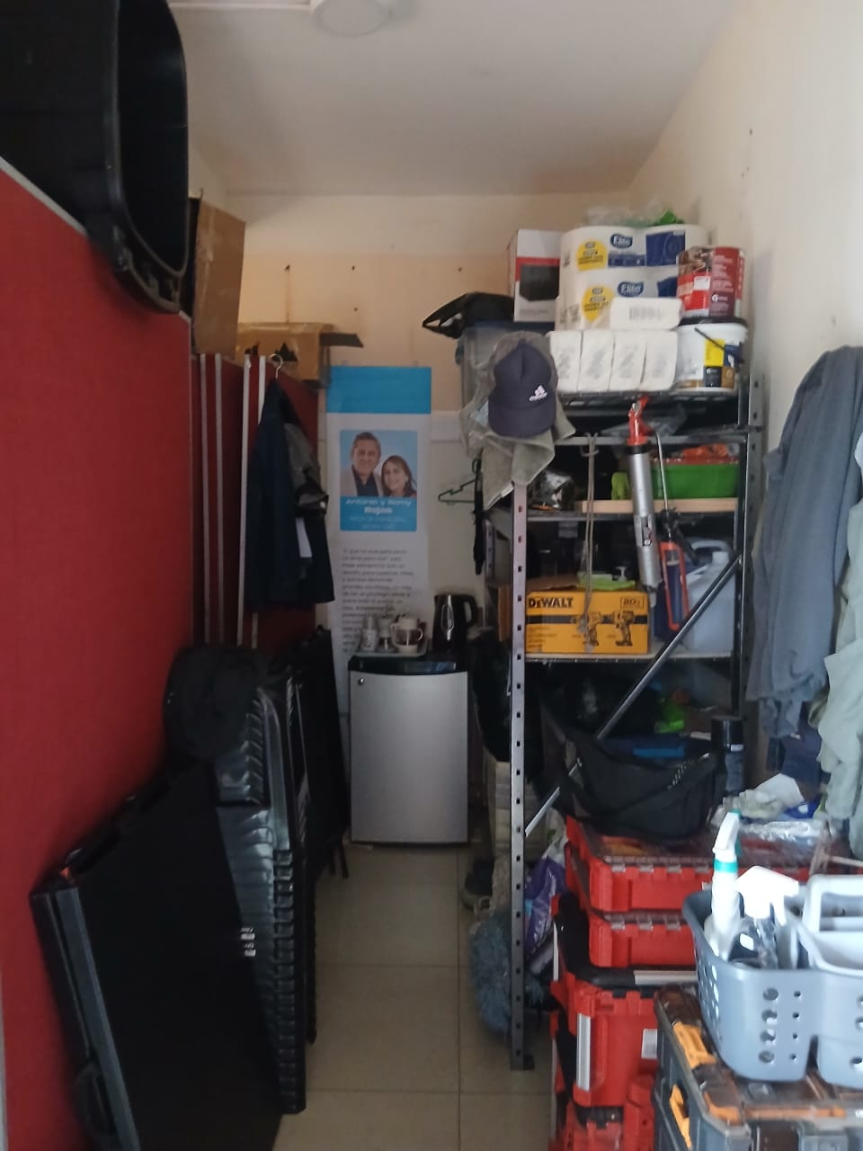
B1
B2
B3
B4
 |  |  |  |  |  |  |  |  |  |  | CONSIDERAR

 |  |  |  |  |  |  |  |  |  |  | MATERIAL PARA USO DE CLASES
 |  |  |  |  |  |  |  |  |  |  | INMOBILARIO

 | ANALISIS DE BAÑOS ( PRIMER PISO)
 |  |  |  |  |  |  |  | NOTA : PEDIR RESPALDO DE MATERIAL DE INVENTARIO DE DISCOVERY
MUJERES | M1, M2
VARONES | V1, V2 |  | ANALISIS DE SEGURIDAD MANTENIMIENTO ( PRIMEROS AUXILIOS)
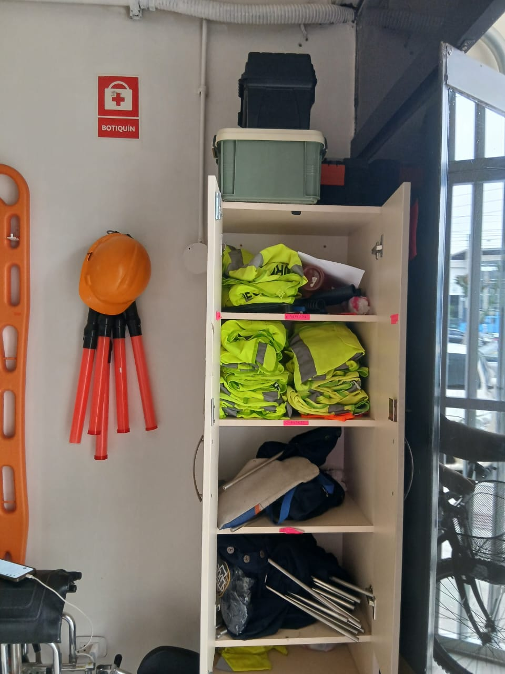

C
BAÑO DE MUJERES
M1 | PUERTA 1
M2 | PUERTA 2

BAÑO DE VARONES
V1 | PUERTA 1
V2 | PUERTA 2

